Накладная-№3
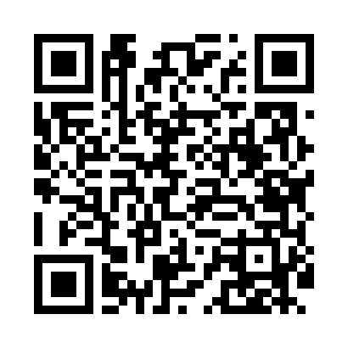
Номер товарно-транспортной накладной: |  |  | Торговый представитель: Kamol aka
Поставщик: Toshkent falcon fly 2 |  |  | Телефон торгового представителя: +998979626299
Дата отгрузки: 27.12.2025 |  |  | Контрагент: """" Klient
Дата консигнации: |  |  | Адрес:
Доставщик: |  |  | Телефон:
Телефон доставщика:
Время заказа: 27.12.2025 13:29:06
№ | Штрих-код | Название товаров (работ,услуг) | Количество | Количество в кейсе | Цена | Сумма
 |  |  | 54 |  |  | 2384000
1 | 6905385390170 | Пластиковая салатница YST110, 39×14.5 см, XP- 39-17 | 2 | 2 шт. | 58,000 | 116,000
2 | 6905385390279 | Пластиковая салатница YST046, 25×25 см, XP-39 -27 | 5 | 5 шт. | 54,000 | 270,000
3 | 6905385390262 | Пластиковая салатница YST120, 23×23 см, XP-39 -26 | 5 | 5 шт. | 58,000 | 290,000
4 | 6905385390255 | Пластиковая салатница YST111, 23.5×23.5 см, X P-39-25 | 4 | 4 шт. | 52,000 | 208,000
5 | 6905385390217 | Пластиковая салатница YST105, 22.5×13 см, XP- 39-21 | 2 | 2 шт. | 27,000 | 54,000
6 | 6905385390101 | Пластиковая салатница YST035, 27×17 см, XP-39 -10 | 2 | 2 шт. | 31,000 | 62,000
7 | 6905385390019 | Пластиковая салатница YST-180019, 9 см, XP-39 -1 | 6 | 6 шт. | 15,000 | 90,000
8 | 6905385390118 | Пластиковая салатница MX19-9, 22.5×12 см, XP- 39-11 | 4 | 4 шт. | 43,000 | 172,000
9 | 6905385390187 | Пластиковая салатница MX07-14.5, 36.5×15 см, XP-39-18 | 2 | 2 шт. | 67,000 | 134,000
10 | 6905385390149 | Пластмассовая пиала YST-3147, 11×11 см, XP-39 -14 | 8 | 8 шт. | 22,000 | 176,000
11 | 6905385390095 | Пластиковая салатница YST103, 23.5×15 см, XP- 39-9 | 4 | 4 шт. | 36,000 | 144,000
12 | 6905385390156 | Пластиковая салатница HG-11, 33.5×9.5 см, XP- 39-15 | 2 | 2 шт. | 42,000 | 84,000
13 | 6905385390309 | Пластиковый салатница MX10-10.8 XP-39-30 | 8 | 8 шт. | 73,000 | 584,000
Итого: 2384000

